20221222テストケースマトリクス
項目番号 | 大項目 | 中項目 | 前提条件 | テスト手順 | 期待結果 | イメージ画像 | 結果
1.1.1 | 初期表示 | グループ数の初期表示 | 無し | シークレットモードで以下のURLにアクセスする http://localhost:3000 | 1番上に「グループ数」の文字列が表示される |  | OK
1.1.2 |  |  |  |  | 「グループ数」の下に以下を満たしたテキストボックスが表示される ・初期値が「1」 ・カーソルをテキストボックスに合わせるとスピンボタンが出る |  | OK
1.2.1 |  | メンバー一覧と「追加」機能の 初期表示 | 無し | シークレットモードで以下のURLにアクセスする http://localhost:3000 | グループ数変更のテキストボックスの下に「メンバー一覧」の文字列が 表示される |  | OK
1.2.2 |  |  |  |  | 「メンバー一覧」の文字列の下に13行2列の表が表示される |  | OK
1.2.3 |  |  |  |  | 表の項目(1行目)が以下を満たし表示される ・1列目は「名前」の文字列 ・2列目は空 ・背景色はグレー | 項目番号1.2.2の画像参照 | OK
1.2.4 |  |  |  |  | 表の値が以下を満たし表示される ・1列目は以下の文字列(上から順番) 「ふじい」「あらかわ」「あさい」「いいだ」「いしざき」「なかむら」「なかしま」「にしかわ」「おぎや」「おおさか」「さんのう」「たなか」 ・2列目は削除ボタン ・ボタンの色はグレー | 項目番号1.2.2の画像参照 | OK
1.2.5 |  |  |  |  | メンバー一覧表の下にテキストボックスと追加ボタンが並んで表示される 追加ボタンの背景色はグレーで表示される |  | OK
1.2.6 |  |  | ・メンバーリストに「ヤマダ」がいない場合、中項目「メンバー名が1から12文字の文字列」を行い、アプリを閉じる ・メンバーリストに「ヤマダ」がいる場合、先に項目番号1.2.7のテストを行う | シークレットモード以外で以下のURLにアクセスする http://localhost:3000 | 表の値が以下を満たし表示される ・1列目はメンバーリストが表示される ・メンバーリストに「ヤマダ」が含まれる ・2列目は削除ボタン ・ボタンの色はグレー |  | OK
1.2.7 |  |  | ・メンバーリストに「ヤマダ」がいる場合、中項目「メンバー数が2以上の時の削除」を行いアプリを閉じる ・メンバーリストに「ヤマダ」がいない場合、先に項目番号1.2.6のテストを行う | シークレットモード以外で以下のURLにアクセスする http://localhost:3000 | 表の値が以下を満たし表示される ・1列目はメンバーリストが表示される ・メンバーリストに「ヤマダ」が含まれない ・2列目は削除ボタン ・ボタンの色はグレー |  | OK
1.3.1 |  | グループ分け結果の初期表示 | 無し | シークレットモードで以下のURLにアクセスする http://localhost:3000 | メンバー追加のテキストボックスの下に「グループ分け結果」の文字列が 表示される |  | OK
1.3.2 |  |  |  |  | 「グループ分け結果」の文字列の下に13行1列の表が表示される |  | OK
1.3.3 |  |  |  |  | 表の項目(1行目)が以下を満たし表示される ・項目内の値は「1」 ・背景色はグレー | 項目番号1.3.2の画像参照 | OK
1.3.4 |  |  |  |  | 表の値が以下の文字列から無作為に選ばれ表示される 「ふじい」「あらかわ」「あさい」「いいだ」「いしざき」「なかむら」「なかしま」「にしかわ」「おぎや」「おおさか」「さんのう」「たなか」 | 項目番号1.3.2の画像参照 | OK
1.3.5 |  |  | ・メンバーリストに「ヤマダ」がいる場合、アプリを閉じる ・メンバーリストに「ヤマダ」がいない場合、項目番号3.1.1を行い、アプリを閉じる | シークレットモード以外で以下のURLにアクセスする http://localhost:3000 | ・表の値がメンバーリストから無作為に選ばれ表示される ・メンバーリストに「ヤマダ」が含まれる |  | OK
1.4.1 |  | メンバーリストの取得に失敗した場合のグループ数の初期表示 | ・chromeを立ち上げる ・画面上で右クリックを押し「検証」のApplicationタブからLocalStrageを開く ・member_listのvalueを「error」に書き換える | シークレットモード以外で以下のURLにアクセスする http://localhost:3000 | 1番上に「グループ数」の文字列が表示される |  | OK
1.4.2 |  |  |  |  | 「グループ数」の下に以下を満たしたテキストボックスが表示される ・初期値が「1」 ・カーソルをテキストボックスに合わせるとスピンボタンが出る |  | OK
1.5.1 |  | メンバーリストの取得に失敗した場合のメンバー一覧と「追加」機能の 初期表示 | ・chromeを立ち上げる ・画面上で右クリックを押し「検証」のApplicationタブからLocalStrageを開く ・member_listのvalueを「error」に書き換える | シークレットモード以外で以下のURLにアクセスする http://localhost:3000 | グループ数変更のテキストボックスの下に「メンバー一覧」の文字列が 表示される |  | OK
1.5.2 |  |  |  |  | 「メンバー一覧」の文字列の下に13行2列の表が表示される |  | OK
1.5.3 |  |  |  |  | 表の項目(1行目)が以下を満たし表示される ・1列目は「名前」の文字列 ・2列目は空 ・背景色はグレー | 項目番号1.5.3の画像参照 | OK
1.5.4 |  |  |  |  | 表の値が以下を満たし表示される ・1列目は以下の文字列(上から順番) 「ふじい」「あらかわ」「あさい」「いいだ」「いしざき」「なかむら」「なかしま」「にしかわ」「おぎや」「おおさか」「さんのう」「たなか」 ・2列目は削除ボタン ・ボタンの色はグレー | 項目番号1.5.3の画像参照 | OK
1.5.5 |  |  |  |  | メンバー一覧表の下にエラーメッセージ「メンバーリストの取得に失敗したため初期のメンバーリストを表示しました」が表示される | 実装前のため画像は無し | OK
1.5.6 |  |  |  |  | エラーメッセージの下にテキストボックスと追加ボタンが並んで表示される 追加ボタンの背景色はグレーで表示される | 実装前のため画像は無し | OK
1.5.7 |  |  | ・chromeを立ち上げる ・画面上で右クリックを押し「検証」のApplicationタブからLocalStrageを開く ・member_listのvalueを「error」に書き換える ・シークレットモード以外で以下のURLにアクセスする http://localhost:3000 | 中項目の「メンバー名が1から12文字の文字列」の1行目の項目の提条件以外の操作を行う | エラーメッセージが消え、メンバー一覧表の下にテキストボックスと追加ボタンが並んで表示される。 |  | OK
1.5.8 |  |  |  | 中項目の「メンバー数が2以上の時の削除」の前提条件以外の操作を行う | エラーメッセージが消え、メンバー一覧表の下にテキストボックスと追加ボタンが並んで表示される。 |  | OK
1.5.9 |  |  |  | メンバー追加のテキストボックス内に「あ」と入力する | エラーメッセージが消え、メンバー一覧表の下にテキストボックスと追加ボタンが並んで表示される。 |  | OK
1.5.10 |  |  |  | 中項目の「メンバー名が1から12文字の文字列」の1行目の項目の操作を行う | エラーメッセージが消え、メンバー一覧表の下にテキストボックスと追加ボタンが並んで表示される。 |  | OK
1.6.1 |  | メンバーリストの取得に失敗した場合のグループ分け結果の初期表示 | ・chromeを立ち上げる ・画面上で右クリックを押し「検証」のApplicationタブからLocalStrageを開く ・member_listのvalueを「error」に書き換える | シークレットモード以外で以下のURLにアクセスする http://localhost:3000 | メンバー追加のテキストボックスの下に「グループ分け結果」の文字列が 表示される |  | OK
1.6.2 |  |  |  |  | 「グループ分け結果」の文字列の下に13行1列の表が表示される |  | OK
1.6.3 |  |  |  |  | 表の項目(1行目)が以下を満たし表示される ・項目内の値は「1」 ・背景色はグレー | 項目番号1.6.2の画像参照 | OK
1.6.4 |  |  |  |  | 表の値が以下の文字列から無作為に選ばれ表示される 「ふじい」「あらかわ」「あさい」「いいだ」「いしざき」「なかむら」「なかしま」「にしかわ」「おぎや」「おおさか」「さんのう」「たなか」 | 項目番号1.6.2の画像参照 | OK
2.1.1 | グループ数の変更 | グループ数が「1」から「12」の整数 | 以下のURLにアクセスする http://localhost:3000 | グループ数を「1」から「2」にスピンボタンで変更する | グループ分け結果の表が1列から2列になる |  | OK
2.1.2
2.1.3 |  |  |  |  | 表の項目(1行目)が以下を満たし表示される ・1列目が「1」 ・2列目が「2」 ・背景色はグレー | 項目番号2.1.1の画像参照 | OK
2.1.4 |  |  |  |  | 表の値が以下の文字列から無作為に選ばれ表示される 「ふじい」「あらかわ」「あさい」「いいだ」「いしざき」「なかむら」「なかしま」「にしかわ」「おぎや」「おおさか」「さんのう」「たなか」 | 項目番号2.1.1の画像参照 | OK
2.2.1 |  | グループ数が下限の「1」 | 以下のURLにアクセスする http://localhost:3000 | スピンボタンの下ボタンを押下する | グループ数の入力欄に「1」が表示される |  | OK
2.2.2 |  |  |  |  | スピンボタン押下前と同じグループ分け結果の表が表示される | グループ分け結果はランダムなため画像は無し | OK
2.3.1 |  | グループ数が上限の「12」 | ・以下のURLにアクセスする http://localhost:3000 ・グループ数を「1」から「12」に変更する | スピンボタンの上ボタンを押下する | グループ数の入力欄に「12」が表示される |  | OK
2.3.2 |  |  |  |  | スピンボタン押下前と同じグループ分け結果の表が表示される | グループ分け結果はランダムなため画像は無し | OK
2.4.1 |  | グループ数が空 | 以下のURLにアクセスする http://localhost:3000 | グループ数入力欄の「1」をback spaceで削除し、空文字に変更する | グループ数のテキストボックス上部にエラーメッセージ 「グループ数を指定してください」が表示される |  | OK
2.4.2 |  |  |  |  | メンバーの追加と削除が半透明で押下できない状態になっている |  | OK
2.4.3 |  |  |  |  | グループ分け結果が以下を満たし表示される ・項目の行が表示されない ・1列のみ ・表の値は空文字変更前と同じ | 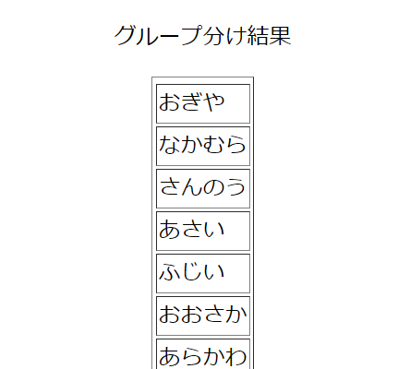 | OK
2.5.1 |  | グループ数が整数以外の文字列 | シークレットモードで以下のURLにアクセスする http://localhost:3000 | グループ数入力欄の「1」を「1a」に手入力で変更する | グループ数の入力欄に「1」が表示される |  | OK
2.5.2 |  |  |  |  | グループ数入力欄の変更前と同じグループ分け結果の表が表示される | グループ分け結果はランダムなため画像は無し | OK
2.6.1 |  | グループ数が0 | 項目番号2.4.1を行う | グループ数入力欄に「0」を入力する | グループ数のテキストボックス上部にエラーメッセージ 「1以上の整数を入力してください」が表示される |  | OK
2.6.2 |  |  |  |  | メンバーの追加ボタンと削除ボタンが半透明で押下できない状態になっている |  | OK
2.6.3 |  |  |  |  | グループ分け結果が以下を満たし表示される ・項目の行が表示されない ・1列のみ ・表の値はグループ数入力欄変更前と同じ |  | OK
2.7.1 |  | グループ数がメンバー数以上の整数 | 項目番号2.4.1を行う | グループ数を手入力で「1」から「13」に変更する | グループ数のテキストボックス上部にエラーメッセージ 「メンバー数(12)以下の整数を入力してください」が表示される |  | OK
2.7.2 |  |  |  |  | メンバーの追加ボタンと削除ボタンが半透明で押下できない状態になっている | OK | OK
2.7.3 |  |  |  |  | グループ分け結果の表の項目(1行目)が以下を満たし表示される ・13列 ・n列目が「n」(左から、1から13が順番に入っている) ・背景色はグレー |  | OK
2.7.4 |  |  |  |  | グループ分け結果の値が以下を満たし表示される ・1列目の表の値はグループ数変更前と同じ ・2から13列目の値は無く、枠線も消える | 項目番号2.7.3の画像参照 | OK
3.1.1 | メンバーの追加 | メンバー名が1から12文字の文字列 | シークレットモードで以下のURLにアクセスする http://localhost:3000 | 1.メンバー入力欄に「ヤマダ」と入力する 2.追加ボタンを押下する | メンバー一覧の表の最後の列に「ヤマダ」が表示される | 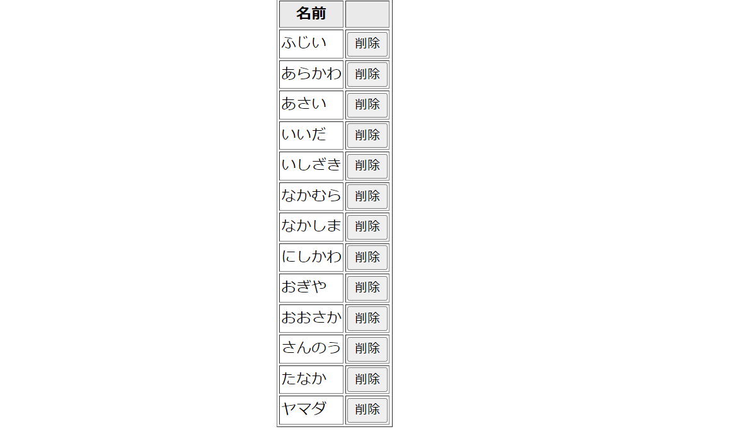 | OK
3.1.2 |  |  |  |  | グループ分け結果の値が以下を満たし表示される ・1列のみ ・表の値が以下の文字列から無作為に選ばれ表示される 「ふじい」「あらかわ」「あさい」「いいだ」「いしざき」「なかむら」「なかしま」「にしかわ」「おぎや」「おおさか」「さんのう」「たなか」「ヤマダ」 | 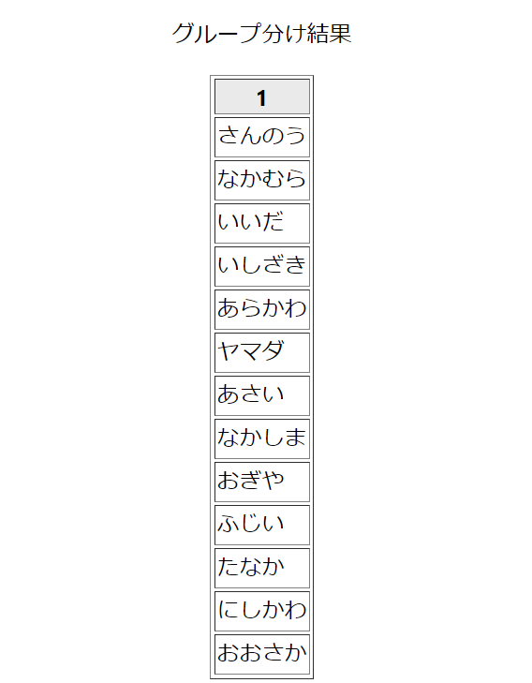 | OK
3.1.3 |  |  | シークレットモードで以下のURLにアクセスする http://localhost:3000 メンバー入力欄に「ヤマダ」と入力し、追加ボタンを押下する | グループ数を手入力で「1」から「14」に変更する | グループ数のテキストボックス上部にエラーメッセージ 「メンバー数(メンバーリストの数)以下の整数を入力してください」が表示される |  | OK
3.1.4 |  |  |  |  | メンバーの追加ボタンと削除ボタンが半透明で押下できない状態になっている |  | OK
3.1.5 |  |  |  |  | グループ分け結果の表の項目が以下を満たし表示される ・14列 ・n列目が「n」(左から1.2.3…14と整数が順番に入っている) ・背景色はグレー |  | OK
3.1.6 |  |  |  |  | グループ分け結果の値が以下を満たし表示される ・1列目の表の値はグループ数変更前と同じ ・2から14列目の値は無く、枠線も消える | 項目番号3.1.5の画像参照 | OK
3.1.7 |  |  | シークレットモードで以下のURLにアクセスする http://localhost:3000 | 1.メンバー入力欄に「ヤマダ」と入力する 2.エンターキーを押下する | メンバー一覧の表の最後の列(14列目)に「ヤマダ」が表示される |  | OK
3.1.8 |  |  |  |  | グループ分け結果の値が以下を満たし表示される ・1列のみ ・表の値が以下の文字列から無作為に選ばれ表示される 「ふじい」「あらかわ」「あさい」「いいだ」「いしざき」「なかむら」「なかしま」「にしかわ」「おぎや」「おおさか」「さんのう」「たなか」「ヤマダ」 |  | OK
3.1.9 |  |  | ・シークレットモードで以下のURLにアクセスする http://localhost:3000 ・メンバー入力欄に「ヤマダ」と入力し、エンターキーを押下する | グループ数を手入力で「1」から「14」に変更する | グループ数のテキストボックス上部にエラーメッセージ 「メンバー数(13)以下の整数を入力してください」が表示される |  | OK
3.1.10 |  |  |  |  | メンバーの追加ボタンと削除ボタンが半透明で押下できない状態になっている |  | OK
3.1.11 |  |  |  |  | グループ分け結果の表の項目(1行目)が以下を満たし表示される ・14列 ・n列目が「n」(左から、1から14が順番に入っている) ・背景色はグレー |  | OK
3.1.12 |  |  |  |  | グループ分け結果の値が以下を満たし表示される ・1列目の表の値はグループ数変更前と同じ ・2から14列目の値は無く、枠線も消える | 項目番号3.1.11の画像参照 | OK
3.2.1 |  | メンバー数が0の時の追加 | 中項目「メンバー数が1の時の削除」を行う | 1.メンバー入力欄に「ヤマダ」と入力する 2.追加ボタンを押下する | メンバー一覧に「ヤマダ」のみが表示される |  | OK
3.2.2 |  |  |  |  | グループ分け結果に「ヤマダ」のみが表示される |  | OK
3.2.3 |  |  |  | 1.メンバー入力欄に「ヤマダ」と入力する 2.エンターキーを押下する | メンバー一覧に「ヤマダ」のみが表示される |  | OK
3.2.4 |  |  |  |  | グループ分け結果に「ヤマダ」のみが表示される |  | OK
3.2.5 |  |  |  | 1.メンバー入力欄に空白文字を入力する 2.追加ボタンを押下する | メンバー一覧空白文字「 」が表示される |  | OK
3.2.6 |  |  |  |  | グループ分け結果に「 」が追加され表示される |  | OK
3.2.7 |  |  |  | 1.メンバー入力欄に空白文字を入力する 2.エンターキーを押下する | メンバー一覧空白文字「 」が表示される |  | OK
3.2.8 |  |  |  |  | グループ分け結果に「 」が追加され表示される |  | OK
3.2.9 |  |  |  | 追加ボタンを押下する | 追加のテキストボックス上部のエラーメッセージ 「メンバーがいません、追加してください」が表示されたままになる |  | OK
3.2.10 |  |  |  |  | グループ分け結果は操作前と同じで表示される |  | OK
3.2.11 |  |  |  | エンターキーを押下する | 追加のテキストボックス上部のエラーメッセージ 「メンバーがいません、追加してください」が表示されたままになる |  | OK
3.2.12 |  |  |  |  | グループ分け結果は操作前と同じで表示される |  | OK
3.3.1 |  | メンバー名が空白文字 | シークレットモードで以下のURLにアクセスする http://localhost:3000 | 1.メンバー入力欄に空白文字を入力する 2.追加ボタンを押下する | メンバー一覧の表の最後の列(14列目)に空白文字「 」が表示される | 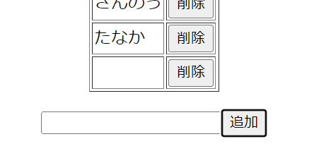 | OK
3.3.2 |  |  |  |  | グループ分け結果の値が以下を満たし表示される ・1列のみ ・表の値が以下の文字列から無作為に選ばれ表示される 「ふじい」「あらかわ」「あさい」「いいだ」「いしざき」「なかむら」「なかしま」「にしかわ」「おぎや」「おおさか」「さんのう」「たなか」「 」 | 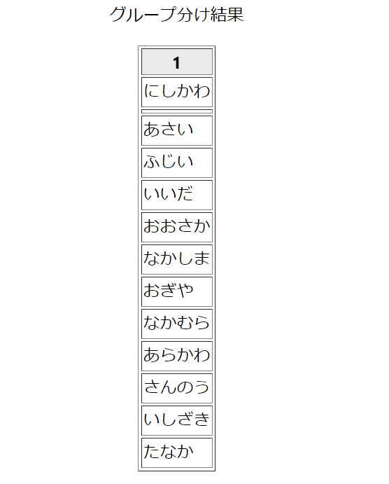 | OK
3.3.3 |  |  |  | 1.メンバー入力欄に空白文字を入力する 2.エンターキーを押下する | メンバー一覧の表の最後の列(14列目)に空白文字「 」が表示される |  | OK
3.3.4 |  |  |  |  | グループ分け結果の値が以下を満たし表示される ・1列のみ ・表の値が以下の文字列から無作為に選ばれ表示される 「ふじい」「あらかわ」「あさい」「いいだ」「いしざき」「なかむら」「なかしま」「にしかわ」「おぎや」「おおさか」「さんのう」「たなか」「 」 |  | OK
3.4.1 |  | メンバー名が13文字以上の文字列 | シークレットモードで以下のURLにアクセスする http://localhost:3000 | メンバー入力欄に「テストのために使う文字れつ」と入力する | メンバー入力欄に「テストのために使う文字れ」と入力される |  | OK
3.5.1 |  | メンバー名が空 | シークレットモードで以下のURLにアクセスする http://localhost:3000 | 追加ボタンを押下する | 追加のテキストボックス上部にエラーメッセージ 「名前を入力してください」が表示される |  | OK
3.5.2 |  |  |  |  | メンバー一覧とグループ分け結果は操作前と同じで表示される |  | OK
3.5.3 |  |  |  | エンターキーを押下する | 追加のテキストボックス上部にエラーメッセージ 「名前を入力してください」が表示される |  | OK
3.5.4 |  |  |  |  | メンバー一覧とグループ分け結果は操作前と同じで表示される |  | OK
3.6.1 |  | メンバー名がメンバーリストに既存の文字 | 項目番号3.1.1を行う | 1.メンバー入力欄に「ヤマダ」と入力する 2.追加ボタンを押下する | 追加のテキストボックス上部にエラーメッセージ 「すでに存在する名前です、別の名前を入力してください」が表示される |  | OK
3.6.2 |  |  |  |  | メンバー一覧とグループ分け結果は操作前と同じで表示される | 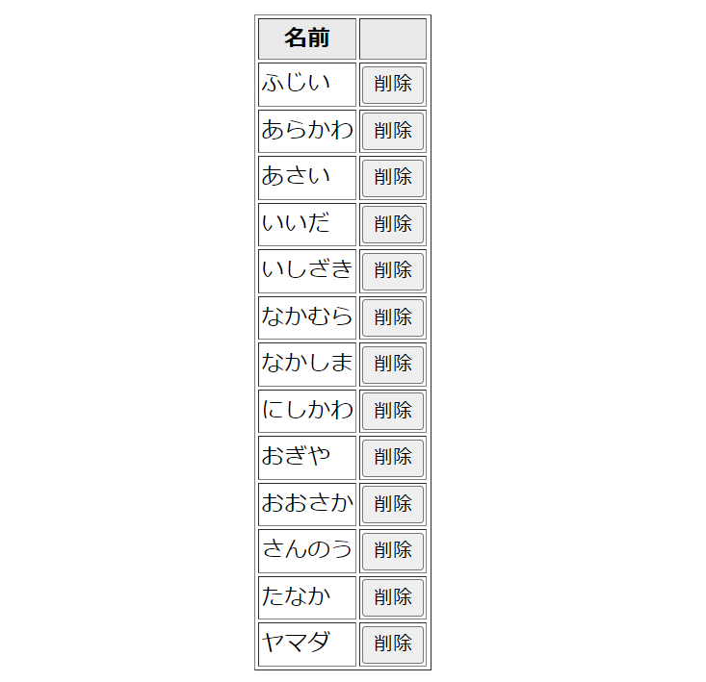 | OK
3.6.3 |  |  |  | 1.メンバー入力欄に「ヤマダ」と入力する 2.エンターキー押下する | 追加のテキストボックス上部にエラーメッセージ 「すでに存在する名前です、別の名前を入力してください」が表示される |  | OK
3.6.4 |  |  |  |  | メンバー一覧とグループ分け結果は操作前と同じで表示される |  | OK
4.1.1 | メンバーの削除 | メンバー数が2以上の時の削除 | 項目番号3.1.1の操作を行う | メンバー一覧の「ヤマダ」横の削除ボタンを押下する | メンバー一覧の「ヤマダ」が削除され表示されなくなる | 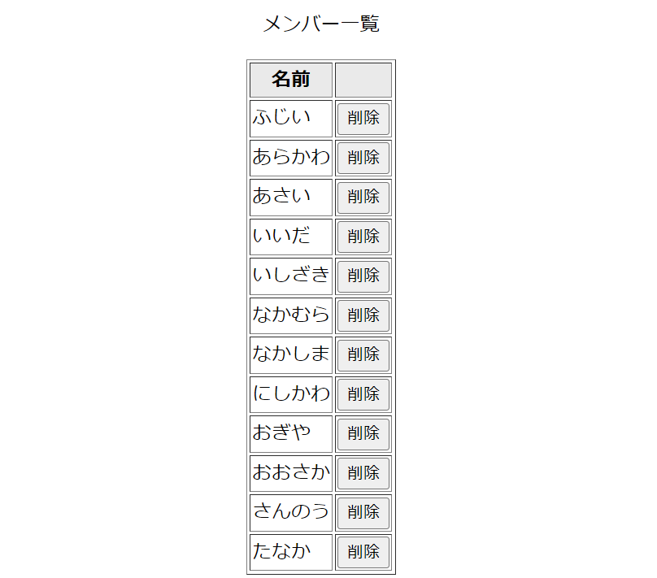 | OK
4.1.2 |  |  |  |  | グループ分け結果の「ヤマダ」が削除され表示されなくなる | 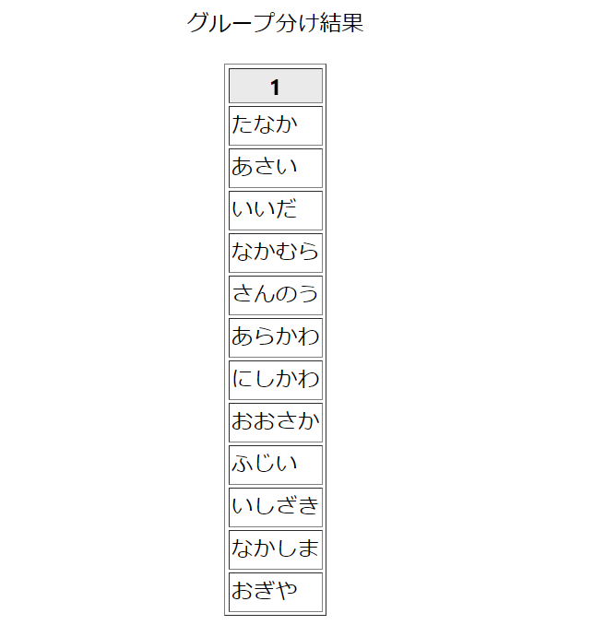 | OK
4.2.1 |  | メンバー数が1の時の削除 | 項目番号3.1.1の操作を行う | 1.メンバー一覧の「ヤマダ」以外のメンバー名横にある削除ボタンを押下する 2.メンバー一覧の「ヤマダ」横の削除ボタンを押下する | 追加のテキストボックス上部にエラーメッセージ 「メンバーがいません、追加してください」が表示される |  | OK
4.2.2 |  |  |  |  | グループ数の入力欄が半透明で押下できない状態 になっている |  | OK
4.2.3 |  |  |  |  | グループ分け結果が以下を満たして表示される ・1列1行 ・「1」と表示 ・背景色がグレー |  | OK

